行政事業レビューシート
※平成３１年以降の表記は、新元号に読み替えることとする。
 |  |  |  |  |  |  |  |  |  |  |  |  |  |  |  |  |  |  |  |  |  |  |  | 事業番号 |  |  |  |  |  |  | 0122
平成３１年度行政事業レビューシート |  |  |  |  |  |  |  |  |  |  |  |  |  |  |  |  |  |  |  |  |  |  | （ | 文部科学省 |  |  |  |  |  |  |  |  |  | ）
事業名 |  |  | 大学等施設の整備に係る基準等の策定 |  |  |  |  |  |  |  |  |  |  |  | 担当部局庁 |  |  |  |  | 大臣官房文教施設企画・防災部 |  |  |  |  |  |  |  |  | 作成責任者
事業開始年度 |  |  | 平成１６年度 |  |  |  |  | 事業終了 （予定）年度 |  |  |  | 終了予定なし |  |  | 担当課室 |  |  |  |  | 参事官（施設防災担当） |  |  |  |  |  |  |  |  | 参事官 森 政之
会計区分 |  |  | 一般会計
根拠法令 （具体的な 条項も記載） |  |  | - |  |  |  |  |  |  |  |  |  |  |  | 関係する 計画、通知等 |  |  |  |  | 第４次国立大学法人等施設整備5か年計画 （平成28年3月29日文部科学大臣決定）
主要政策・施策 |  |  | - |  |  |  |  |  |  |  |  |  |  |  | 主要経費 |  |  |  |  | 文教及び科学振興
事業の目的 （目指す姿を簡潔に。3行程度以内） |  |  | 国立の文教施設並びに国立大学法人、大学共同利用機関法人、独立行政法人（以下「大学等」）における施設の整備や管理運営の在り方について有識者会議や調査研究等を実施し、基準や手引き等を検討するとともに、大学等に対してその検討結果の普及に努めることで、質の高い、安全な教育環境の確保、施設整備事務の合理化・効率化、施設マネジメントの取組を推進する。
事業概要 （5行程度以内。別添可） |  |  | 平成30年度は、文部科学省が定める技術的基準の改定を行うとともに、有識者会議を立ち上げ施設の長寿命化に向けた基本的な考え方、及び施設の長寿命化を図るために有効な取組事例について整理した（※１）。また、技術的基準や指針等（※２、※３）に関する理解を更に深め、各大学等における取組をより一層推進するため、積算基準等についての講習会を実施した。 平成31年度は、技術的基準等の改定や普及啓発等を行う予定。 ※１ 「国立大学法人等施設の長寿命化に向けて」：国立大学法人等施設の長寿命化の取組やインフラ長寿命化計画（個別施設計画）の策定に資するよう、基本的な考え方、及び施設の長寿命化を図るために有効な取組事例について整理した報告書。 ※２ 「国立大学等施設設計指針」：施設を設計する際の基本的な考え方や留意事項等を示した指針。 ※３ 「国立大学等の特色ある施設」：国立大学等施設の整備状況の紹介とともに、施設の質的向上に役立てることを目的とした事例集。
実施方法 |  |  | 直接実施、委託・請負
予算額・ 執行額 （単位:百万円） |  |  |  |  |  |  |  |  |  | 28年度 |  |  |  | 29年度 |  |  |  |  | 30年度 |  |  |  |  |  | 31年度 |  |  |  |  | 32年度要求
 |  |  | 予算の状況 |  | 当初予算 |  |  |  |  | 5 |  |  |  | 6 |  |  |  |  | 13 |  |  |  |  |  | 3
 |  |  |  |  | 補正予算 |  |  |  |  | - |  |  |  | - |  |  |  |  | - |  |  |  |  |  | -
 |  |  |  |  | 前年度から繰越し |  |  |  |  | - |  |  |  | - |  |  |  |  | - |  |  |  |  |  | -
 |  |  |  |  | 翌年度へ繰越し |  |  |  |  | - |  |  |  | - |  |  |  |  | - |  |  |  |  |  | -
 |  |  |  |  | 予備費等 |  |  |  |  | - |  |  |  | - |  |  |  |  | - |  |  |  |  |  | -
 |  |  |  |  | 計 |  |  |  |  | 5 |  |  |  | 6 |  |  |  |  | 13 |  |  |  |  |  | 3 |  |  |  |  | 0
 |  |  | 執行額 |  |  |  |  |  |  | 3 |  |  |  | 4 |  |  |  |  | 10
 |  |  | 執行率（％） |  |  |  |  |  |  | 64% |  |  |  | 73% |  |  |  |  | 75%
 |  |  | 当初予算＋補正予算に対する執行額の割合（％） |  |  |  |  |  |  | 64% |  |  |  | 73% |  |  |  |  | 75%
平成31・32年度 予算内訳 （単位：百万円） |  |  | 歳出予算目 |  |  |  |  |  |  | 31年度当初予算 |  |  |  | 32年度要求 |  |  |  |  | 主な増減理由
 |  |  | 庁費 |  |  |  |  |  |  | 1
 |  |  | 委員等旅費 |  |  |  |  |  |  | 0
 |  |  | 職員旅費 |  |  |  |  |  |  | 1
 |  |  | 諸謝金 |  |  |  |  |  |  | 0
 |  |  | 計 |  |  |  |  |  |  | 3 |  |  |  | 0
成果目標及び 成果実績 （アウトカム） |  |  | 定量的な成果目標 |  |  |  |  |  |  | 成果指標 |  |  |  |  |  |  | 単位 |  |  | 28年度 |  |  | 29年度 |  |  | 30年度 |  |  | 中間目標 |  |  | 目標最終年度
 |  |  |  |  |  |  |  |  |  |  |  |  |  |  |  |  |  |  |  |  |  |  |  |  |  |  |  |  | - |  | 年度 | 32 | 年度
 |  |  | H32年度までに全ての大学等（91法人）が、H26年度以降に作成した指針や報告書等を施設の整備や管理運営の取組に活用する |  |  |  |  |  |  | H26年度以降に作成した指針や報告書等を施設の整備や管理運営の取組に活用した大学等の数 ※定量的指標として、H27年度に新たに設定した。 |  |  |  |  | 成果実績 |  | 法人数 |  |  | 89 |  |  | 91 |  |  | 91 |  |  | - |  |  | -
 |  |  |  |  |  |  |  |  |  |  |  |  |  |  | 目標値 |  | 法人数 |  |  | - |  |  | - |  |  | - |  |  | - |  |  | 91
 |  |  |  |  |  |  |  |  |  |  |  |  |  |  | 達成度 |  | ％ |  |  | 98 |  |  | 100 |  |  | 100 |  |  | - |  |  | -
根拠として用いた 統計・データ名 （出典） |  |  | 大学等への調査

成果目標及び成果実績（アウトカム）欄についてさらに記載が必要な場合はチェックの上【別紙１】に記載 |  |  |  |  |  |  |  |  |  |  |  |  |  |  |  |  |  |  |  |  |  |  |  |  |  |  |  | チェック

活動指標及び 活動実績 （アウトプット） |  |  | 活動指標 |  |  |  |  |  |  |  |  |  |  |  |  |  | 単位 |  |  | 28年度 |  |  | 29年度 |  |  | 30年度 |  |  | 31年度 活動見込 |  |  | 32年度 活動見込
 |  |  | 大学等における施設マネジメントや施設の質の確保等の取組を推進するため作成した報告書や基準等の数 |  |  |  |  |  |  |  |  |  |  |  | 活動実績 |  | 回 |  |  | 19 |  |  | 13 |  |  | 26 |  |  | -
 |  |  |  |  |  |  |  |  |  |  |  |  |  |  | 当初見込み |  | 回 |  |  | 12 |  |  | 10 |  |  | 24 |  |  | 11 |  |  | 17
単位当たり コスト |  |  | 算出根拠 |  |  |  |  |  |  |  |  |  |  |  |  |  | 単位 |  |  | 28年度 |  |  | 29年度 |  |  | 30年度 |  |  | 31年度活動見込
 |  |  | - |  |  |  |  |  |  |  |  |  |  |  | 単位当たり コスト |  | - |  |  | - |  |  | - |  |  | -
 |  |  |  |  |  |  |  |  |  |  |  |  |  |  | 計算式 |  | / |  |  | - |  |  | - |  |  | -
政策評価、新経済・財政再生計画との関係 | 政策評価 | 政策 | 4 個性が輝く高等教育の振興
 |  | 施策 | 4-1 大学などにおける教育研究の質の向上
 |  | 測定指標 | 定量的指標 |  |  |  |  |  |  |  |  |  |  |  |  |  | 単位 |  |  | 28年度 |  |  | 29年度 |  |  | 30年度 |  |  | 中間目標 |  |  | 目標年度
 |  |  |  |  |  |  |  |  |  |  |  |  |  |  |  |  |  |  |  |  |  |  |  |  |  |  |  |  | - |  | 年度 | - | 年度
 |  |  | － |  |  |  |  |  |  |  |  |  |  |  | 実績値 |  | - |  |  | - |  |  | - |  |  |  |  |  | - |  |  | -
 |  |  |  |  |  |  |  |  |  |  |  |  |  |  | 目標値 |  | - |  |  | - |  |  | - |  |  |  |  |  | - |  |  | -

 |  | 本事業の成果と上位施策・測定指標との関係
 |  | 大学等における施設の整備や管理運営の在り方に係る基準や手引き等を作成し、大学等に対してその成果の普及に努めることで、大学等における施設の質の確保、施設整備事務の合理化・効率化、施設マネジメントの取組を推進し、上位施策である大学等の教育研究の質の向上に寄与する。

 | 新経済・財政再生計画改革工程表 2018 | 取組事項 | 分野： |  |  | - |  |  |  |  |  |  | -
 |  | KPI (第一階層） | ＫＰＩ （第一階層） |  |  |  |  |  |  |  |  |  |  |  |  |  | 単位 |  |  | 計画開始時 |  |  | 30年度 |  |  | 31年度 |  |  | 中間目標 |  |  | 目標最終年度
 |  |  |  |  |  |  |  |  |  |  |  |  |  |  |  |  |  |  |  | - | 年度 |  |  |  |  |  |  |  | - |  | 年度 | - | 年度
 |  |  | - |  |  |  |  |  |  |  |  |  |  |  | 成果実績 |  | - |  |  | - |  |  | - |  |  | - |  |  | - |  |  | -
 |  |  |  |  |  |  |  |  |  |  |  |  |  |  | 目標値 |  | - |  |  | - |  |  | - |  |  | - |  |  | - |  |  | -
 |  |  |  |  |  |  |  |  |  |  |  |  |  |  | 達成度 |  | ％ |  |  | - |  |  | - |  |  | - |  |  | - |  |  | -
 |  | KPI (第二階層） | ＫＰＩ （第二階層） |  |  |  |  |  |  |  |  |  |  |  |  |  | 単位 |  |  | 計画開始時 |  |  | 30年度 |  |  | 31年度 |  |  | 中間目標 |  |  | 目標最終年度
 |  |  |  |  |  |  |  |  |  |  |  |  |  |  |  |  |  |  |  | - | 年度 |  |  |  |  |  |  |  |  |  | 年度 |  | 年度
 |  |  | - |  |  |  |  |  |  |  |  |  |  |  | 成果実績 |  | - |  |  | - |  |  | - |  |  | - |  |  | - |  |  | -
 |  |  |  |  |  |  |  |  |  |  |  |  |  |  | 目標値 |  | - |  |  | - |  |  | - |  |  | - |  |  | - |  |  | -
 |  |  |  |  |  |  |  |  |  |  |  |  |  |  | 達成度 |  | ％ |  |  | - |  |  | - |  |  | - |  |  | - |  |  | -
 |  | 本事業の成果と取組事項・KPIとの関係
 |  | -

事業所管部局による点検・改善
 | 項 目 |  |  |  |  |  |  |  |  |  |  |  |  |  |  |  |  |  | 評 価 |  | 評価に関する説明
国費投入の必要性 | 事業の目的は国民や社会のニーズを的確に反映しているか。 |  |  |  |  |  |  |  |  |  |  |  |  |  |  |  |  |  | ○ |  | 第4次国立大学法人等施設整備5か年計画において国の支援の必要性が明記されている。
 | 地方自治体、民間等に委ねることができない事業なのか。 |  |  |  |  |  |  |  |  |  |  |  |  |  |  |  |  |  | ○ |  | 第4次国立大学法人等施設整備5か年計画において国の支援の必要性が明記されている。
 | 政策目的の達成手段として必要かつ適切な事業か。政策体系の中で優先度の高い事業か。 |  |  |  |  |  |  |  |  |  |  |  |  |  |  |  |  |  | ‐ |  | -
事業の効率性 | 競争性が確保されているなど支出先の選定は妥当か。 |  |  |  |  |  |  |  |  |  |  |  |  |  |  |  |  |  | ○ |  | 委託事業の支出先の選定に当たっては、十分な公告期間を確保した上で公募（企画競争）を実施しており、その妥当性や競争性を確保しているところ。 また、支出先については、外部有識者による審査委員の意見等を踏まえ適切に支出先を選定している。
 |  | 一般競争契約、指名競争契約又は随意契約（企画競争）による支出のうち、一者応札又は一者応募となったものはないか。 |  |  |  |  |  |  |  |  |  |  |  |  |  |  |  |  | 有
 |  | 競争性のない随意契約となったものはないか。 |  |  |  |  |  |  |  |  |  |  |  |  |  |  |  |  | 無
 | 受益者との負担関係は妥当であるか。 |  |  |  |  |  |  |  |  |  |  |  |  |  |  |  |  |  | ‐ |  | -
 | 単位当たりコスト等の水準は妥当か。 |  |  |  |  |  |  |  |  |  |  |  |  |  |  |  |  |  | ‐ |  | -
 | 資金の流れの中間段階での支出は合理的なものとなっているか。 |  |  |  |  |  |  |  |  |  |  |  |  |  |  |  |  |  | ‐ |  | -
 | 費目・使途が事業目的に即し真に必要なものに限定されているか。 |  |  |  |  |  |  |  |  |  |  |  |  |  |  |  |  |  | ○ |  | 費目・使途については、会議開催及び現地調査に必要な謝金・旅費、成果物の周知に必要な印刷・発送等に限定している。
 | 不用率が大きい場合、その理由は妥当か。（理由を右に記載） |  |  |  |  |  |  |  |  |  |  |  |  |  |  |  |  |  | △ |  | 積算基準等の講習会の開催にあたって、外部有識者ではなく職員が中心となって実施したことにより、事業費を削減できたため。
 | 繰越額が大きい場合、その理由は妥当か。（理由を右に記載） |  |  |  |  |  |  |  |  |  |  |  |  |  |  |  |  |  | ‐ |  | -
 | その他コスト削減や効率化に向けた工夫は行われているか。 |  |  |  |  |  |  |  |  |  |  |  |  |  |  |  |  |  | ○ |  | 印刷・発送等事務の計画的な実施、積算見直し等によりコスト削減や効率化を図っている。
事業の有効性 | 成果実績は成果目標に見合ったものとなっているか。 |  |  |  |  |  |  |  |  |  |  |  |  |  |  |  |  |  | ○ |  | 平成27年度から成果指標及び成果目標を設定したものであるが、成果物のHP掲載や説明会等での普及啓発活動により、各大学等における取組への活用に資するよう努めている。
 | 事業実施に当たって他の手段・方法等が考えられる場合、それと比較してより効果的あるいは低コストで実施できているか。 |  |  |  |  |  |  |  |  |  |  |  |  |  |  |  |  |  | ‐ |  | -
 | 活動実績は見込みに見合ったものであるか。 |  |  |  |  |  |  |  |  |  |  |  |  |  |  |  |  |  | ○ |  | 見込みの通り成果物を作成している。
...
所見を踏まえた改善点/概算要求における反映状況

備考

関連する過去のレビューシートの事業番号
平成22年度 |  | - |  |  |  |  |  |  | 平成23年度 |  | 対象外-0004 |  |  |  |  | 平成24年度 |  |  |  | 0028 |  |  |  |  |  |  | 平成25年度 |  |  | 0126
平成26年度 |  | 0129 |  |  |  |  |  |  | 平成27年度 |  | 0124 |  |  |  |  | 平成28年度 |  |  |  | 121 |  |  |  |  |  |  | 平成29年度 |  |  | 126
平成30年度 |  | 文部科学省 |  | ( |  |  | 0128 |  |  | )
資金の流れ （資金の受け取り先が何を行っているかについて補足する） （単位：百万円） |  |  | ※平成30年度実績を記入。執行実績がない新規事業、新規要求事業については現時点で予定やイメージを記入。
 |  |  | なお、金額は単位未満四捨五入して記載していることから、合計が一致しない場合がある。
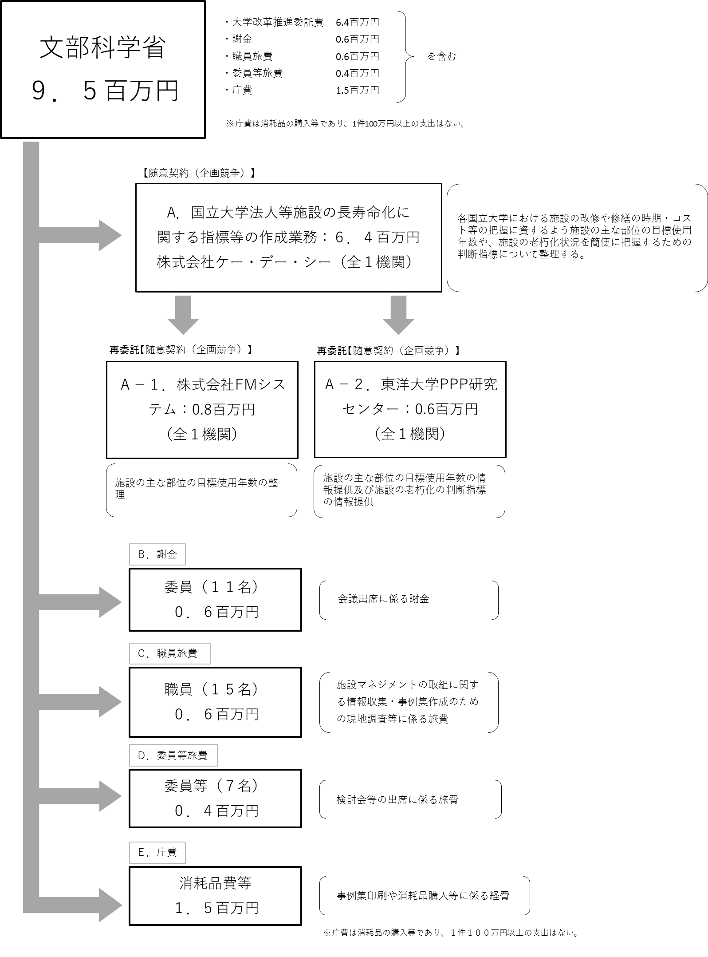

Ｂ．～Ｅ．は１件１００万円以上の支出はないため、記載を省略する。
費目・使途 （「資金の流れ」においてブロックごとに最大の金額が支出されている者について記載する。費目と使途の双方で実情が分かるように記載） |  |  | A.株式会社ケー・デー・シー
 |  |  | 費 目 |  |  |  | 使 途 |  |  |  |  |  |  |  | 金 額 (百万円） |  |  | 費 目 |  |  |  | 使 途 |  |  |  |  |  |  |  |  |  | 金 額 (百万円）
 |  |  | 人件費 |  |  |  | 人件費 |  |  |  |  |  |  |  | 4
 |  |  | 事業費 |  |  |  | 諸謝金、旅費 |  |  |  |  |  |  |  | 1
 |  |  | 一般管理費 |  |  |  | 一般管理費 |  |  |  |  |  |  |  | 1
 |  |  | 再委託費 |  |  |  | 再委託費 |  |  |  |  |  |  |  | 1
 |  |  |  |  |  |  |  |  |  |  |  |  |  |  |  |  |  | 計 |  |  |  |  |  |  |  |  |  |  |  |  |  | 0
...

